평가지표
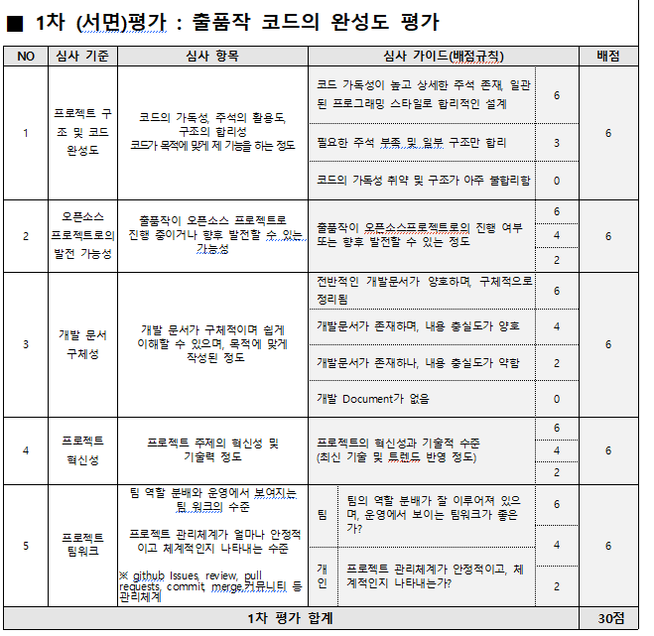
2024년 공개SW 개발자대회 1차(서면) 평가지표

